regresi pake data Total
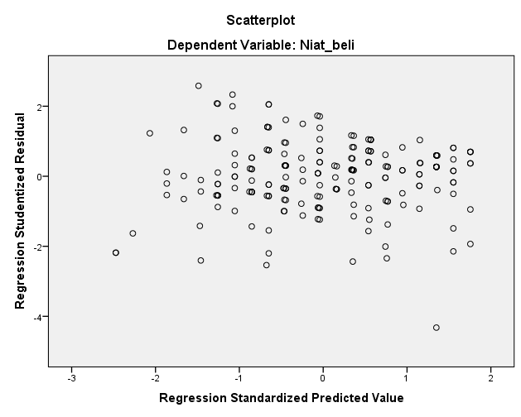
SYARAT NORMALITAS SIG > 0,05
NORMALITAS
One-Sample Kolmogorov-Smirnov Test |  |  |  |  |  |  |  |  |  |  | uji heterokedasitas itu bisa dilihat dari nilai signifikansi atau model scatterplot, kalau diminta memasukkan nilai signifikansi dalam pembahasan masukkan yg sebelah kanan, kalau tidak masukkan hasil sebelah kiri.
 |  | Unstandardized Residual |  |  | data dikatakan berdistribusi normal jika nilai sig > 0,05
N |  | 200 |  |  |  |  |  |  |  | HETEROKEDASITAS |  |  |  |  |  | HETEROKEDASITAS
Normal Parametersa,b | Mean | 0.0000000 |  |  |  |  |  |  |  | SYARAT: titik-titik data tidak membentuk pola tertentu dan data menyebar diatas dan dibawah angka 0 pada sumbu Y. Maka dari itu dapat disimpulkan tidak terjadi gangguan asumsi heterokedasitas artinya model regresi sudah baik |  |  |  |  |  | berdasarkan hasil penelitian, nilai signifikansi variabel Brand Awareness sebesar 0,995 dan variabel viral marketing sebesar 0,225, nilai tersebut lebih besar dari 0,05 sehingga dapat disimpulkan tidak terjadi gejala hetero kedasitas
 | Std. Deviation | 3.05721136
Most Extreme Differences | Absolute | 0.071
 | Positive | 0.047
 | Negative | -0.071
Test Statistic |  | 0.071
Asymp. Sig. (2-tailed) |  | ,017c
a. Test distribution is Normal. |  |  |  |  |  |  |  |  |  | Coefficientsa
b. Calculated from data. |  |  |  |  |  |  |  |  |  | Model |  | Unstandardized Coefficients |  | Standardized Coefficients | t | Sig. | Collinearity Statistics
c. Lilliefors Significance Correction. |  |  |  |  |  |  |  |  |  |  |  | B | Std. Error | Beta |  |  | Tolerance | VIF
 |  |  |  |  |  |  |  |  |  | 1 | (Constant) | 3.482 | 0.539 |  | 6.464 | 0.000
 |  |  |  |  |  |  |  |  |  |  | Brand_awareness | 0.000 | 0.064 | 0.000 | 0.007 | 0.995 | 0.948 | 1.055
SYARAT MULTIKOLINEARITAS < 10 |  |  |  |  |  |  |  |  |  |  | Viral_marketing | -0.084 | 0.036 | -0.166 | -2.300 | 0.225 | 0.948 | 1.055
MULTIKOLINEARITAS |  |  |  |  |  |  |  |  |  | a. Dependent Variable: Abs_Res

Coefficientsa
Model |  | Unstandardized Coefficients |  | Standardized Coefficients | t | Sig. | Collinearity Statistics
 |  | B | Std. Error | Beta |  |  | Tolerance | VIF
1 | (Constant) | 8.498 | 0.838 |  | 10.143 | 0.000
 | Brand_awareness | 0.341 | 0.099 | 0.218 | 3.424 | 0.001 | 0.948 | 1.055
 | Viral_marketing | 0.350 | 0.057 | 0.394 | 6.183 | 0.000 | 0.948 | 1.055
a. Dependent Variable: Niat_beli
syarat data dikatakan tidak terdapat / tidak terjadi multikolinearitas adalah jika nilai VIF nya kurang dari 10

UJI REGRESI(UJI HIPOTESIS)

Coefficientsa
Model |  | Unstandardized Coefficients |  | Standardized Coefficients | t | Sig. | Collinearity Statistics |  | untuk melihat adanya pengaruh atau tidak bisa dilihat dari nilai sig, jika < 0,05 maka terdapat pengaruh dan untuk lihat nilai pengaruhnya positif atau negatif lihat nilai B (positif atau negatif)
 |  | B | Std. Error | Beta |  |  | Tolerance | VIF
1 | (Constant) | 8.498 | 0.838 |  | 10.143 | 0.000
 | Brand_awareness | 0.341 | 0.099 | 0.218 | 3.424 | 0.001 | 0.948 | 1.055
 | Viral_marketing | 0.350 | 0.057 | 0.394 | 6.183 | 0.000 | 0.948 | 1.055
a. Dependent Variable: Niat_beli

KELAYAKAN MODEL/koefisien determinasi
R square x 100%
Model Summaryb |  |  |  |  |  |  |  | uji kelayakan model pada penelitian ini menunjukkan bahwa 24,2% niat beli dipengaruhi oleh brand awareness dan viral marketing sedang 75,8% lainnya di pengaruhi oleh faktor lain (ini bisa di jadikan kelemahan dan saran untuk penelitian selanjutnya agar meneliti faktor lain yang mempengaruhi niat beli kopi kenangan)
Model | R | R Square | Adjusted R Square | Std. Error of the Estimate
1 | ,492a | 0.242 | 0.234 | 3.073
a. Predictors: (Constant), Viral_marketing, Brand_awareness
b. Dependent Variable: Niat_beli

Uji F

ANOVAa
Model |  | Sum of Squares | df | Mean Square | F | Sig.
1 | Regression | 593.538 | 2 | 296.769 | 31.433 | ,000b
 | Residual | 1859.962 | 197 | 9.441
 | Total | 2453.500 | 199
a. Dependent Variable: Niat_beli
b. Predictors: (Constant), Viral_marketing, Brand_awareness

berdasarkan nilai signifikansi (Sig) dari output Anova
1. jika nilai sig > 0,05 maka hipotesis diterima, artinya brand awareness dan viral marketing berpengaruh secara simultan terhadap niat beli

regresi pake data Rata-rata
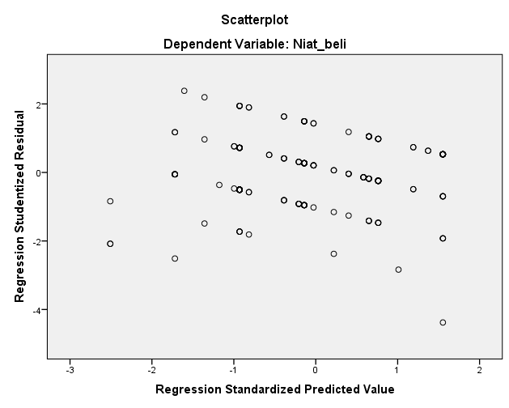
SYARAT NORMALITAS SIG > 0,05
NORMALITAS
 |  |  |  |  |  |  |  |  |  | uji heterokedasitas itu bisa dilihat dari nilai signifikansi atau model scatterplot, kalau diminta memasukkan nilai signifikansi dalam pembahasan masukkan yg sebelah kanan, kalau tidak masukkan hasil sebelah kiri.
One-Sample Kolmogorov-Smirnov Test
 |  | Unstandardized Residual |  |  | data dikatakan berdistribusi normal jika nilai sig > 0,05 |  |  |  |  | HETEROKEDASITAS |  |  |  |  |  | HETEROKEDASITAS
N |  | 200 |  |  |  |  |  |  |  | SYARAT: titik-titik data tidak membentuk pola tertentu dan data menyebar diatas dan dibawah angka 0 pada sumbu Y. Maka dari itu dapat disimpulkan tidak terjadi gangguan asumsi heterokedasitas artinya model regresi sudah baik |  |  |  |  |  | berdasarkan hasil penelitian, nilai signifikansi variabel Brand Awareness sebesar 0,967 dan variabel viral marketing sebesar 0,231, nilai tersebut lebih besar dari 0,05 sehingga dapat disimpulkan tidak terjadi gejala hetero kedasitas
Normal Parametersa,b | Mean | 0.0000000
 | Std. Deviation | 3.05721136
Most Extreme Differences | Absolute | 0.071
 | Positive | 0.047
 | Negative | -0.071
Test Statistic |  | 0.071 |  |  |  |  |  |  |  | Coefficientsa
Asymp. Sig. (2-tailed) |  | ,017c |  |  |  |  |  |  |  | Model |  | Unstandardized Coefficients |  | Standardized Coefficients | t | Sig.
a. Test distribution is Normal. |  |  |  |  |  |  |  |  |  |  |  | B | Std. Error | Beta
b. Calculated from data. |  |  |  |  |  |  |  |  |  | 1 | (Constant) | 0.796 | 0.139 |  | 5.707 | 0.000
c. Lilliefors Significance Correction. |  |  |  |  |  |  |  |  |  |  | Brand_awareness | -0.001 | 0.017 | -0.003 | -0.042 | 0.967
 |  |  |  |  |  |  |  |  |  |  | Viral_marketing | -0.044 | 0.036 | -0.088 | -1.201 | 0.231
 |  |  |  |  |  |  |  |  |  | a. Dependent Variable: Abs_Res
SYARAT MULTIKOLINEARITAS < 10
MULTIKOLINEARITAS

Coefficientsa
Model |  | Unstandardized Coefficients |  | Standardized Coefficients | t | Sig. | Collinearity Statistics
 |  | B | Std. Error | Beta |  |  | Tolerance | VIF
1 | (Constant) | 2.141 | 0.222 |  | 9.636 | 0.000
 | Brand_awareness | 0.084 | 0.027 | 0.201 | 3.150 | 0.002 | 0.941 | 1.063
 | Viral_marketing | 0.367 | 0.058 | 0.406 | 6.357 | 0.000 | 0.941 | 1.063
a. Dependent Variable: Niat_beli

syarat data dikatakan tidak terdapat / tidak terjadi multikolinearitas adalah jika nilai VIF nya kurang dari 10

UJI REGRESI(UJI HIPOTESIS)
Coefficientsa
Model |  | Unstandardized Coefficients |  | Standardized Coefficients | t | Sig. | Collinearity Statistics |  | untuk melihat adanya pengaruh atau tidak bisa dilihat dari nilai sig, jika < 0,05 maka terdapat pengaruh dan untuk lihat nilai pengaruhnya positif atau negatif lihat nilai B (positif atau negatif)
 |  | B | Std. Error | Beta |  |  | Tolerance | VIF
1 | (Constant) | 2.141 | 0.222 |  | 9.636 | 0.000
 | Brand_awareness | 0.084 | 0.027 | 0.201 | 3.150 | 0.002 | 0.941 | 1.063
 | Viral_marketing | 0.367 | 0.058 | 0.406 | 6.357 | 0.000 | 0.941 | 1.063
a. Dependent Variable: Niat_beli

KELAYAKAN MODEL/koefisien determinasi
R square x 100% |  |  |  |  |  |  |  |  | uji kelayakan model pada penelitian ini menunjukkan bahwa 24,5% faktor dipengaruhi oleh brand awareness dan viral marketing sedang 75,5% lainnya di pengaruhi oleh faktor lain (ini bisa di jadikan kelemahan dan saran untuk penelitian selanjutnya agar meneliti faktor lain yang mempengaruhi niat beli kopi kenangan)

Model Summaryb
Model | R | R Square | Adjusted R Square | Std. Error of the Estimate | Durbin-Watson
1 | ,495a | 0.245 | 0.237 | 0.822 | 2.188
a. Predictors: (Constant), Viral_marketing, Brand_awareness
b. Dependent Variable: Niat_beli

Uji F
ANOVAa
Model |  | Sum of Squares | df | Mean Square | F | Sig.
1 | Regression | 43.118 | 2 | 21.559 | 31.915 | ,000b
 | Residual | 133.077 | 197 | 0.676
 | Total | 176.195 | 199
a. Dependent Variable: Niat_beli
b. Predictors: (Constant), Viral_marketing, Brand_awareness

berdasarkan nilai signifikansi (Sig) dari output Anova
1. jika nilai sig > 0,05 maka hipotesis diterima, artinya brand awareness dan viral marketing berpengaruh secara simultan terhadap niat beli

